付図1
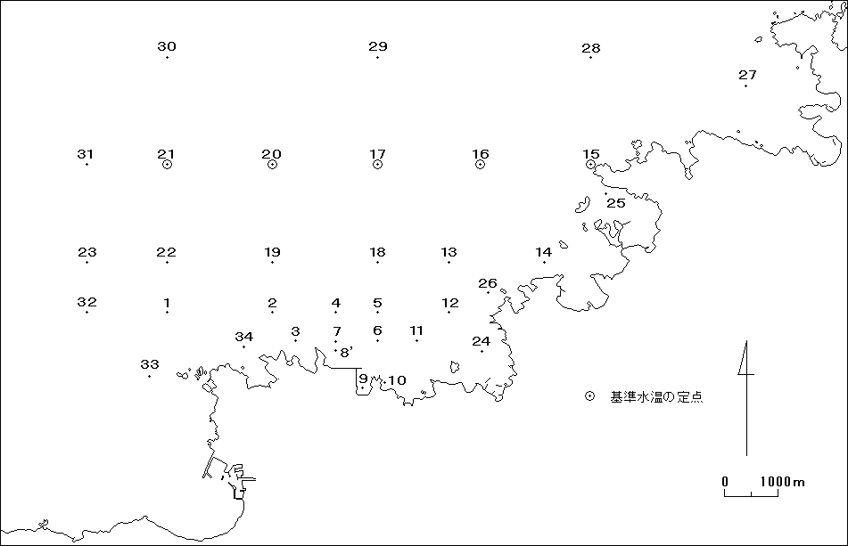

付図1 沖合定線観測調査 調査定線図

